Details
Paper ID | DOI link (https://doi.org/xxxx) | Tiền thưởng bài báo | Tên tác giả | Vị trí tác giả trong bài | Email | Số điện thoại | MSNV/ MSNV Tác giả FE | Full_time /Part_time | Số địa chỉ | Hệ số tác giả | Tổng hệ số tác giả | Tiền thưởng tác giả | Đại diện nhận thưởng | Xếp hạng
202410001 | https://doi.org/10.1109/JCSSE61278.2024.xxxxxxx | 20,000,000 | Nguyễn Nhất Huy | 1st author | huynnse193007@fpt.edu.vn | 035 686 4210 | SE193007 | 1 | 1 | 1.5 | 5.5 | 5,454,545 |  | Scopus proceedings
202410001 |  | 20,000,000 | Nguyen Van A | 2nd author |  |  |  |  | 1 | 1 | 5.5 | 0
202410001 |  | 20,000,000 | Trịnh Văn B | 3rd author | abc@fe.edu.vn | 012 345 6789 | 00123456 | 0.5 | 1 | 1 | 5.5 | 1,818,182 |  | Thỉnh giảng
202410001 |  | 20,000,000 | Tran Van C | 4th author |  |  |  |  | 1 | 0.5 | 5.5 | 0 |  | Top 500 THE
202410001 |  | 20,000,000 | Đỗ Quang Huy | Corresponding author | huydq@fe.edu.vn | 098 123 4567 | 00245678 | 1 | 1 | 1.5 | 5.5 | 5,454,545 | Nguyễn Nhất Huy | Scopus proceedings

Ghi chú:
1 | Đối với tác giả nhận thưởng cần cung cấp đầy đủ và chính xác thông tin để nhận thưởng:
 | https://forms.gle/5SVyYWNfswr1waVV6
2 | Đối với cá nhân đại diện nhận thưởng cần email tới cán bộ thanh toán và người đại diện nhận thưởng để nắm được thông tin, chi tiết nội dung bao gồm: - Họ và tên cá nhân: - Mã số nhân viên/Mã số sinh viên - Tên bài báo nhận thưởng - Số tiền được nhận thưởng - Họ và tên cá nhân đại diện nhận thưởng - Mã số nhân viên/Mã số sinh viên đại diện nhận thưởng * Trường hợp cá nhân đại diện nhận thưởng cho nhiều đồng tác giả/nhiều công bố khoa học cần liệt kê trên file excel để thuận tiện theo dõi

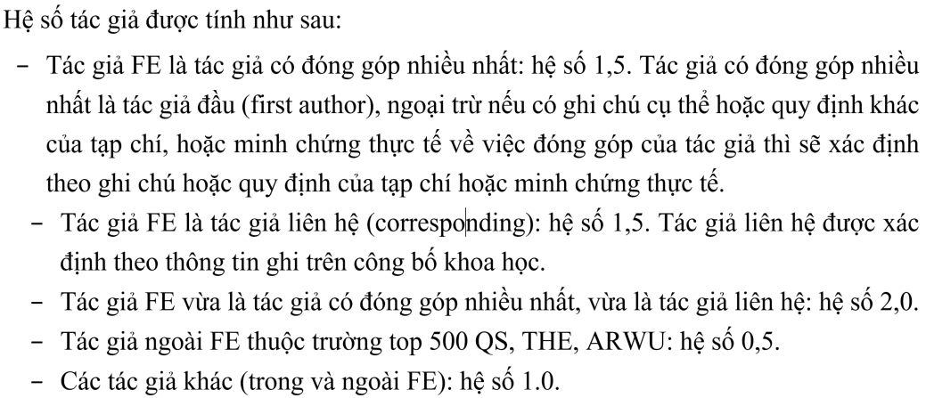
Lưu ý: | Tính thưởng dựa theo Quy định 1105/ĐHFPT ban hành ngày 04/10/2024
 | PaperID | PaperID có dạng yyyymmxxx (yyyy = năm, mm = tháng, xxx = số thứ tự bài báo)
 | DOI link | Cung cấp DOI link theo dạng https://doi.org/xxxx
 | Tiền thưởng bài báo | Căn cứ theo Điều 2 của Quy định
 | Tên tác giả | Đối với tác giả thuộc FE, được nhận thưởng phải ghi rõ Họ tên bằng tiếng Việt
 | Vị trí tác giả trong bài | Ghi rõ First author (tác giả có đóng góp nhiều nhất), Corresponding author (tác giả liên hệ)
 | Email, Số điện thoại, MSNV/MSSV | Điền chính xác email, số điện thoại và MSNV/MSSV
 | Full_time /Part_time | Cơ hữu: 1.0 ; Thỉnh giảng: 0.5
 | Số địa chỉ | Điền số lượng affiliation của từng tác giả nhận thưởng
 | Hệ số tác giả | Chọn 1 trong 4 mức: 0.5, 1.0, 1.5, 2.0 thqo Quy định
 | Tổng hệ số tác giả | Công thức tự tính
 | Tiền thưởng bài báo | Công thức tự tính
 | Đại diện nhận thưởng | Ghi rõ tác giả đại diện nhận thưởng (nếu có)
 | Xếp hạng | Căn cứ theo Quy định, cung cấp link minh chứng, VD: scimagojr, WoS, Scopus,...

